enemies
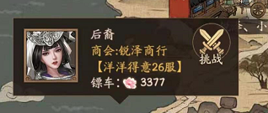
enemyName | enemy-sheetname
山海无情 | enemy-shanhaiboring
三人禾 | enemy-sanrenhe
锐泽·大郎 | enemy-ruizedalang
潇洒吴彦祖 | enemy-wuyanzu
锐泽小魏 | enemy-ruizexiaowei
锐泽随缘 | enemy-ruizesuiyuan
锐泽波妞 | enemy-ruizeboniu
洪林小把菜 | enemy-zhejianghonglin
山海宿盈 | enemy-shanhaisuying
常在闹 | enemy-ruizechangzainao
后裔 | enemy-ruizehouyi

